INDICE
PI - (TRANSFERENCIAS CCE)

Esta macro se divide en dos partes: La Tabla de devoluciones y la Tabla de totalreportes |  | EMITIDAS | 1
La fuente de donde se saca la macro es: 3270 (a continuacion el resumen de los JOBS) |  | Transferecnias total = FEJPCC04
Estas macros alimentan a los KPI's: - Transferencias Interbancarias Devueltas EMITIDAS |  | Devoluciones = FEJP6400
-Transferencias Interbancarias Devueltas RECIBIDAS |  | RECIBIDAS
El archivo final que generara esta macro tienen el nombre de "TRANSFERCCE DD.MM.AA", en donde DD.MM.AA es la |  | Transferencias tarjetas = FEJP6520 | 2
fecha consultada y debera subirse al DRIVE. |  | Transferencias total = FEJPCC10
https://drive.google.com/drive/u/0/folders/0BxfK8klVeV0WWl8tTHFOU0RTeU0 |  | Devoluciones = FEJP6340
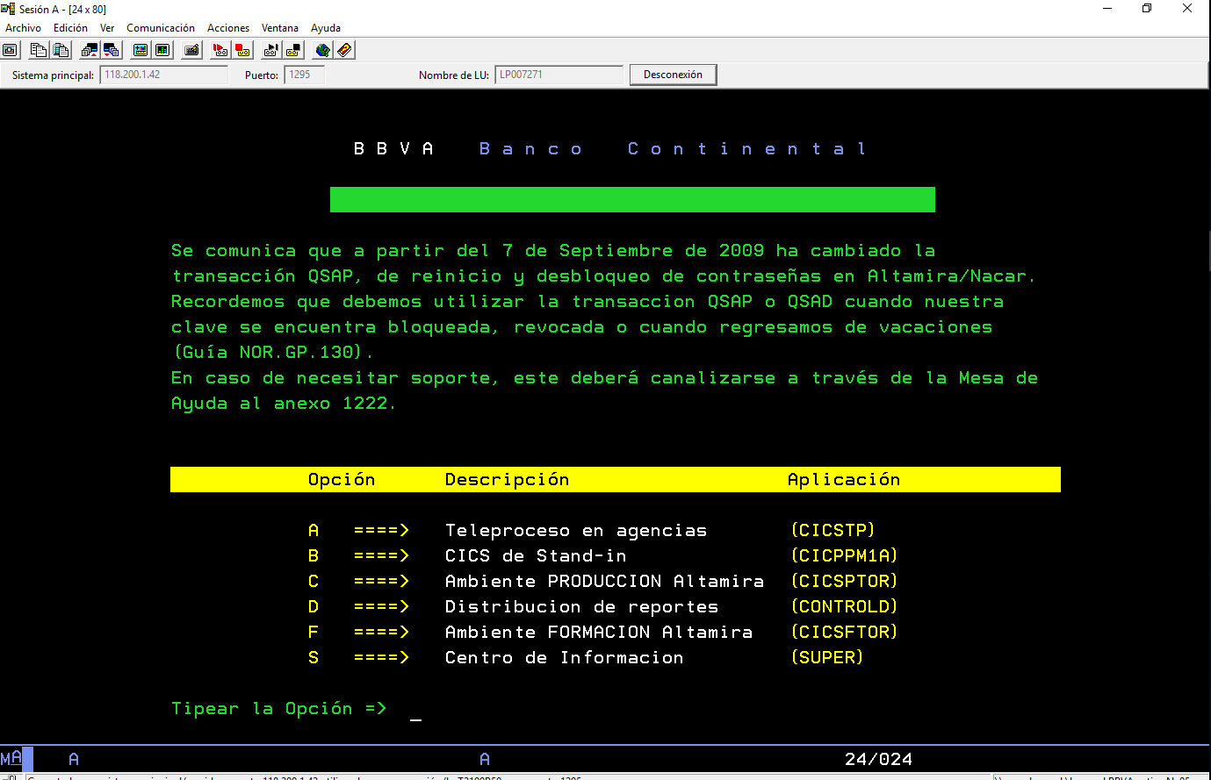
Este archivo final debera ser guardado junto con esta macro (el archivo TRANSFERCCE es el acumulado).

1. Abrir una sesión del 3270 y posicionarse en la pantalla que indica la imagen.
Hacer click en el botón 'SACAR DEVOLUCIONES Y REPORTE TOTAL', en el cual se le pedirá su registro, contraseña y
la fecha del reporte que desea obtener ('ddmmaa').
2. Luego se le pedira selecionar el archivo excel 'TRANSFERCCE'
(ahi acumulara los reportes que haya sacado anteriormente).
3. En caso sea un nuevo mes hacer click en 'AGREGAR NUEVO MES' le pedira que escriba el nombre del mes pasado
en mayuscula, la macro generara una nueva hoja con el nombre y datos; y la hoja 'MES ACTUAL' estara vacia otra vez
para el nuevo mes.
NOTA: TOME EN CUENTA QUE SI ALGUNO DE LOS REPORTES NO SE ENCUENTRA EN EL 3270 LA MACRO BUSCARA AUTOMATICAMENTE EL SIGUIENTE REPORTE CON LA FECHA INDICADA.

Escribir la primera fecha con formato:
 | DD/MM/AA

